关系图
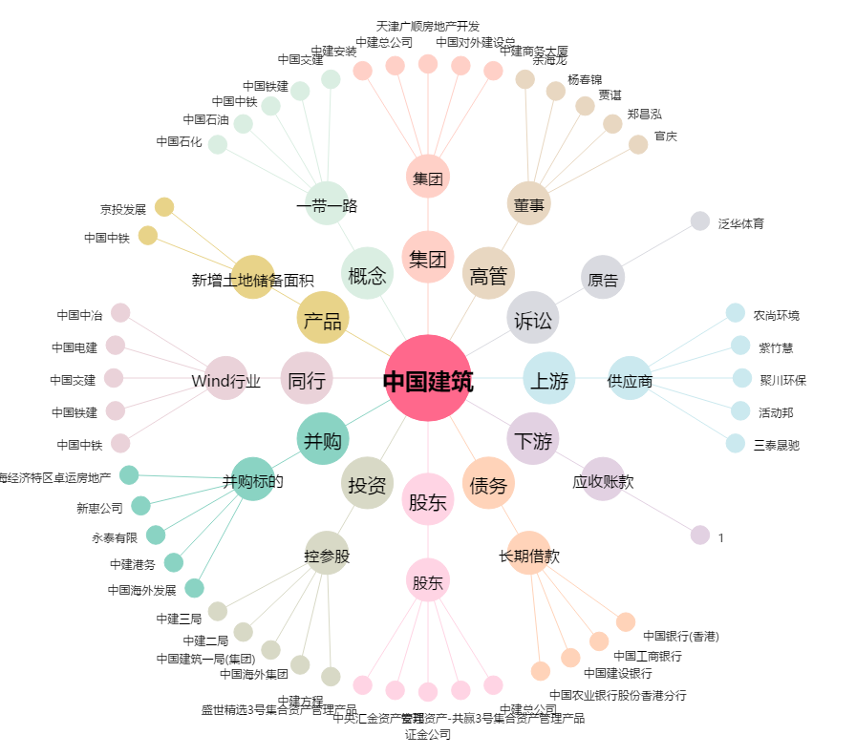
中国建筑[601668.SH] - 关系概览图

